TESTING ESTATICO
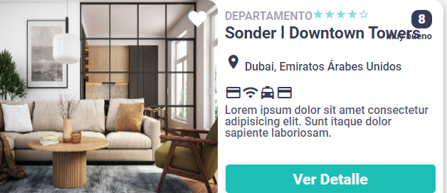
ID | Titulo/Nombre | Descripción | Resultado Actual | Resultado Esperado | Pasos para la reproducción | Estado | Prioridad | Severidad | Reportado por | Asignado a | Comentarios | Evidencia | Evidencias
1 | Card 4 - Nombre superpuesto | No se respeta el size del título del producto lo que | Se visualiza el título del producto superpuesto con el ícono de puntuación | El título debe adaptarse en la card de producto | 1- Ingresar a la url de la página 2- Visualizar las cards del listado y chequear los requerimientos de css, sea el correcto | NUEVO/INICIAL | MEDIA | BAJA | Deborah Gonzalez | Diego Alejandro Meneses | En el listado de productos, el título no queda bien enmarcado en el recuadro y se superpone | 1 | 1
2 | Card 6 y 7 - En Iniciar sesión aparece el botón Iniciar sesión en el header | Cuando se completan los datos en Crear cuenta y se clickea el botón, redirecciona a Iniciar sesión pero en la pantalla aparece el botón Iniciar sesión en el header | Se visualiza el botón de Iniciar sesión en el form de Iniciar sesión | No debe aparecer el botón Iniciar sesión en el formulario de Iniciar sesión | 1 - Ingresar a la url de la página 2- Dirigirse al form Crear Cuenta 3- Completar todos los inputs 4 - Clickear el botón Crear 5- Visualizar los botones en el header | ASIGNADO | MEDIA | BAJA | Deborah Gonzalez | Rodrigo Pressacco | En el header del form Iniciar sesión no debe aparecer el botón de Iniciar sesión. Esto solo sucede cuando se crea la cuenta. | 2021-03-02
3 | Card 7 - Redirecciona el Crear Cuenta con algunos inputs vacíos | En el form Crear cuenta se dejan algunos inputs incompletos y se clickea el botón Crear, redirecciona al form Iniciar sesión | Se redirecciona al formulario Iniciar sesión | Debe aparecer un mensaje que faltan datos para poder crear una cuenta y no redirijir | 1- Ingresar a la url de la página 2- Dirigirse al form Crear cuenta 3- Dejar algunos inputs vacíos 4- Clickear el botón Crear cuenta | ASIGNADO | ALTA | MEDIA | Deborah Gonzalez | Maria Belen Garcia Blad | No debe redirigir sin campos vacíos | 4
4 | Card 28 - Nombre y categoría estáticos | Cuando se selecciona la card y se redirecciona a producto el título y categoría son estáticos | Se visualiza el título y categoría del producto estátito, es decir no corresponde a la card seleccionada | Debería verse el título y categoría correspondiente a la card seleccionada | 1- Ingresar a la url de la página 2- Seleccionar la card del listado 3- Visualizar el título y categoría del producto | ASIGNADO | ALTA | ALTA | Deborah Gonzalez | Rodrigo Pressacco | En la página de producto debe indicar el correcto nombre | 5
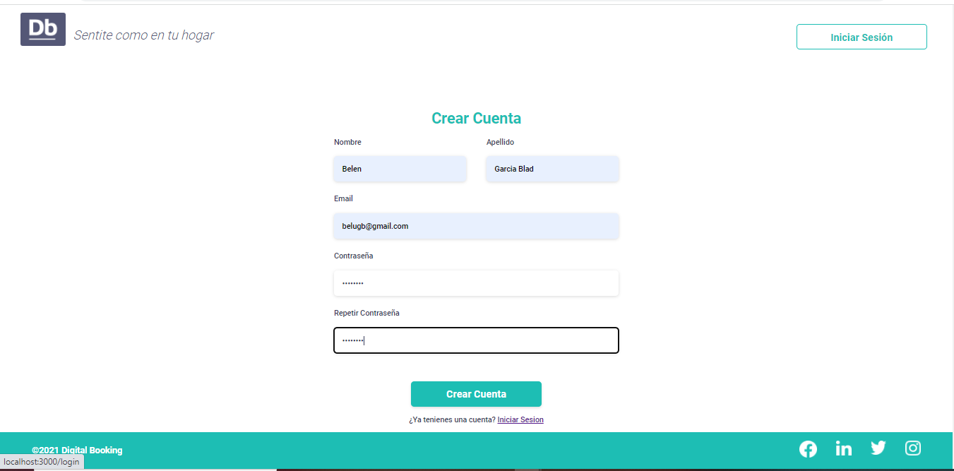
5 | Card 28 - No se distingue flecha volver hacia atrás | En el heading la flecha de volver hacia atrás no se distingue y se encuentra apuntando para el lado inverso | Se observa la flecha de un color similar al heading , lo cual es difícl es distinguir. Además se encuentra apuntando del lado contrario | La flecha debe verse de color blanco y debe apuntar hacia el lado izquierdo | 1- Ingresar a la url de la página 2- Seleccionar la card del listado 3- Visualizar la flecha, ubicada del lado derecho de la pantalla | ASIGNADO | MEDIA | ALTA | Deborah Gonzalez | Rodrigo Pressacco | La flecha si redirecciona al Home | 5
6 | Card 28 - Fotos de la galería de producto tienen imágenes de distinto tamaño | Se vizualiza en la galería de imágenes con distinto tamaño | En el carrete de fotos del producto se observan imágenes de distintos tamaños | La galería debe tener imágenes del mismo tamaño | 1- Ingresar a la url de la página 2- Seleccionar la card del listado 3- Clickear "Ver más" en imágenes | NUEVO/INICIAL | BAJA | MEDIA | Deborah Gonzalez |  | Fotos se encuentran un poco pixeladas | 6 | 2
7 | Card 2 - El footer de Iniciar sesión se encuentra en otra posición | El footer de Iniciar sesión se encuentra en una posición más arriba de la pantalla | Footer de Iniciar sesión se encuentra más arriba de su posición en la pantalla | El footer debe verse al final del borde de la pantalla | 1- Ingresar a la url de la página 2- Clickear en Iniciar sesión 3- Visualizar el footer | NUEVO/INICIAL | BAJA | BAJA | Deborah Gonzalez |  | La posición es sólo unos pixeles de diferencia | 7
8 | Card 34 - No se visualizan los íconos en mobile de producto | No se visualizan los íconos en mobile y además se superpone con el título de la card producto | Los íconos se ven superpuestos en transparente | Los íconos deben verse debajo del título y de color distinguido | 1- Ingresar a la url de la página en mobile 2- Visualizar las card de productos | NUEVO/INICIAL | BAJA | MEDIA | Deborah Gonzalez |  | Fotos se encuentran un poco pixeladas | 8
9 | Card 51 - No se visualiza la imagen en detalle de reserva | En el detalle de reserva no figura la imagen ppal del producto | Se observa el texto alt y el ícono de una foto | Visualizar la imagen ppal del producto | 1- Ingresar a la url de la página 2- Clickear ver detalle de producto 3- Iniciar reserva 4-Loguearse 5-Observar en detalle de reserva la fotografía del producto | NUEVO/INICIAL | ALTA | MEDIA | Deborah Gonzalez |  | La imagen se puede ver bien sólo en el producto de Renaissance Hotel | 9
10 | Card 54 - No se visualiza el alert de confirmación exitosa | Cuando se confirma la reserva, no direcciona al alert de confirmación exitosa | Se redirecciona al Home | Un alert de confirmación exitosa | 1- Ingresar a la url de la página 2- Clickear ver detalle de producto 3- Iniciar reserva 4-Loguearse 5-Completar los inputs 6-Clickear confirmar reserva | NUEVO/INICIAL | ALTA | CRÍTICA | Deborah Gonzalez |  | Redirige al Home | 10

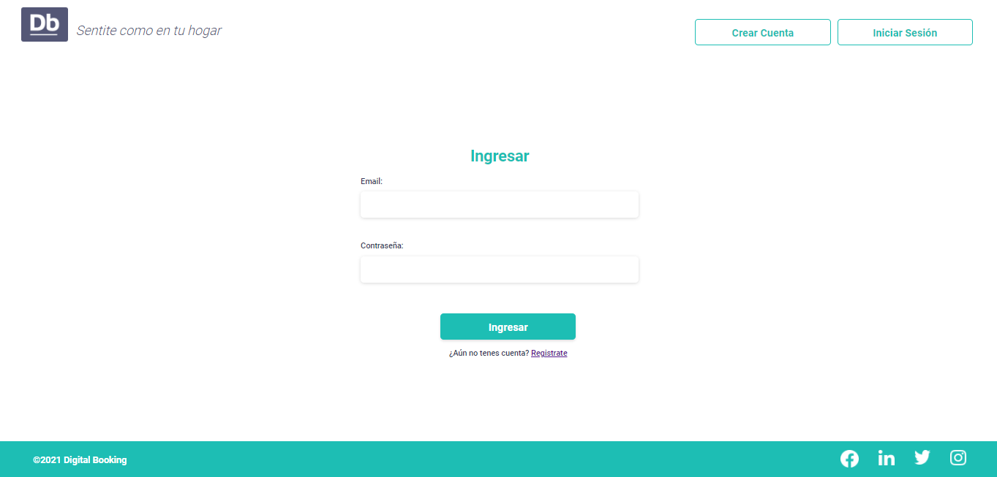
 |  |  |  |  |  |  |  |  |  |  |  |  | 3

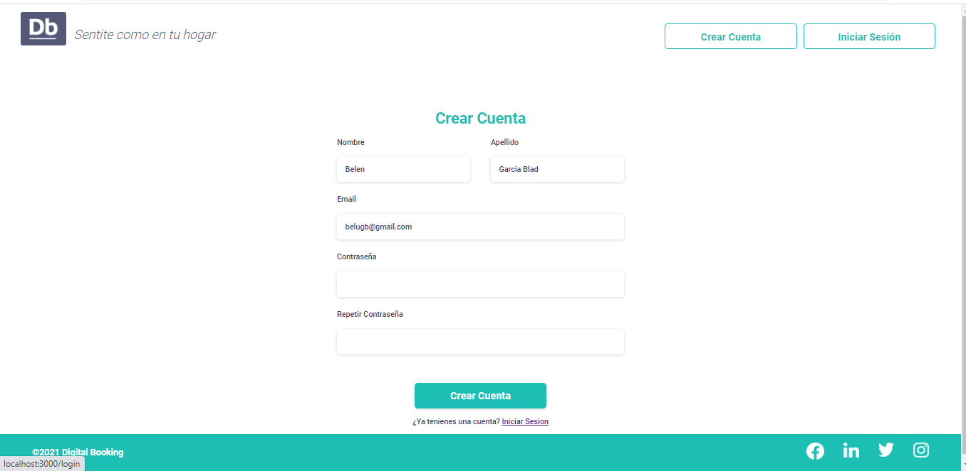
 |  |  |  |  |  |  |  |  |  |  |  |  | 4

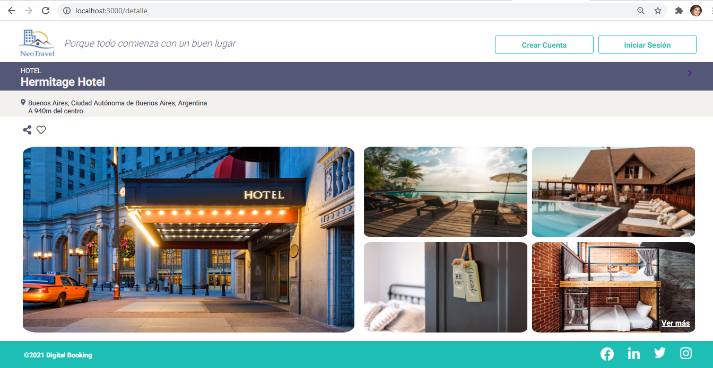
 |  |  |  |  |  |  |  |  |  |  |  |  | 5

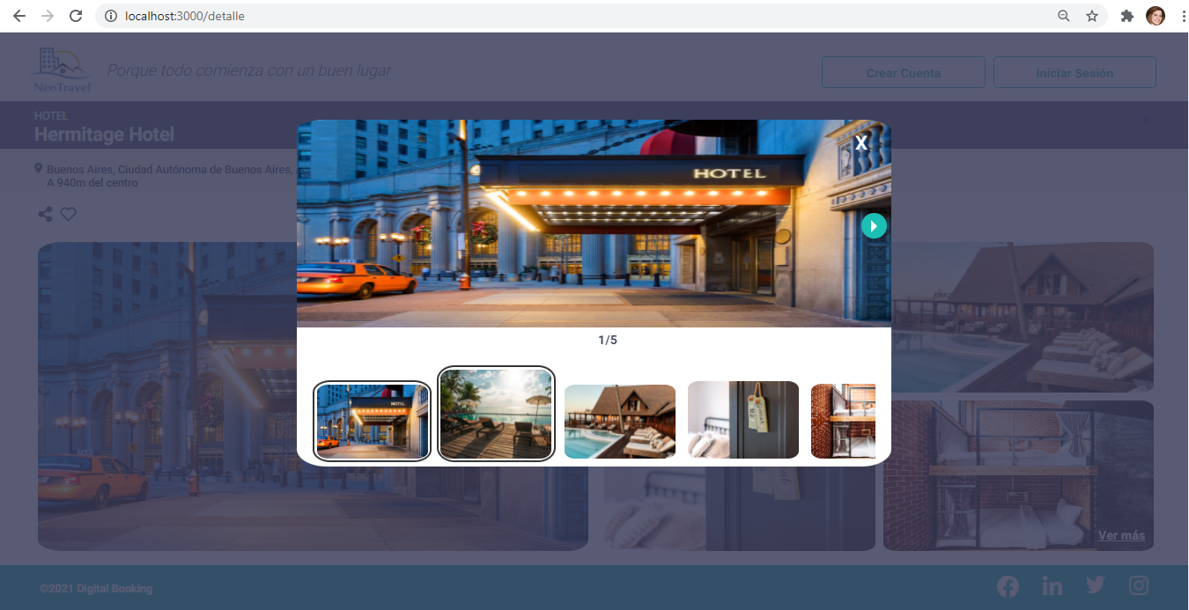
 |  |  |  |  |  |  |  |  |  |  |  |  | 6

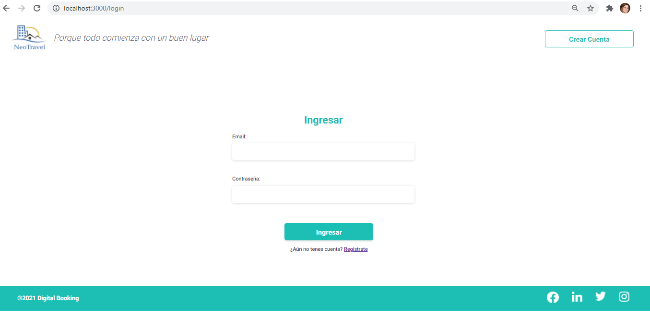
 |  |  |  |  |  |  |  |  |  |  |  |  | 7

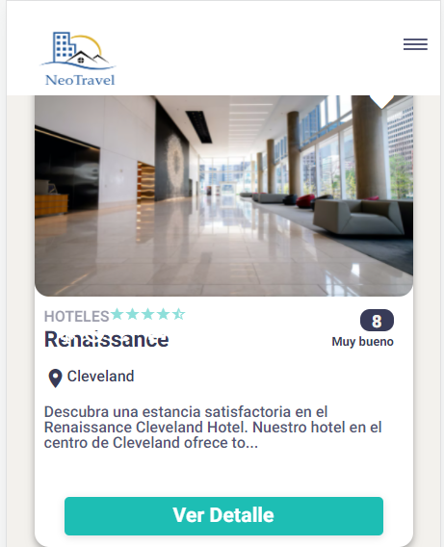
 |  |  |  |  |  |  |  |  |  |  |  |  | 8

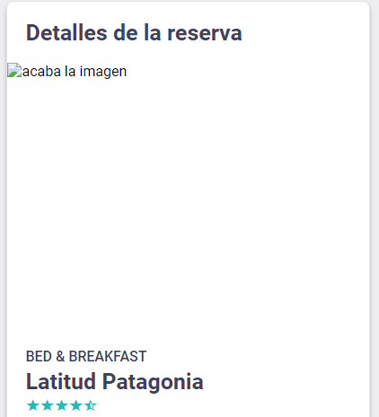
 |  |  |  |  |  |  |  |  |  |  |  |  | 9

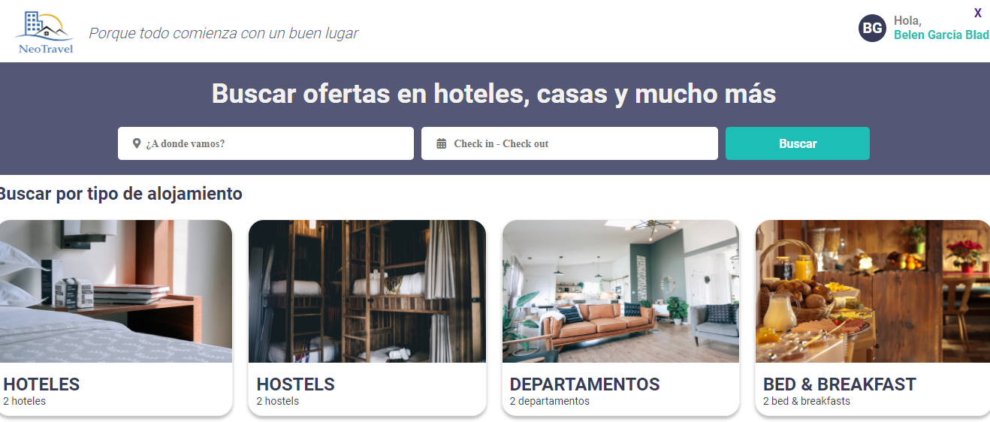
 |  |  |  |  |  |  |  |  |  |  |  |  | 10

